상품제안서
한글볼펜+청자상감운학문자개USB | 상품코드: S46488

 |  |  |  |  |  |  | 02-713-8555 | www.synergygift.co.kr
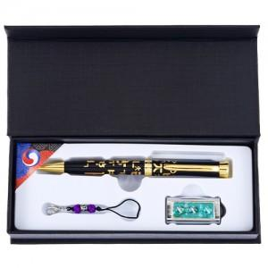

【상세/제작정보】

【인쇄/포장옵션】 | 레이저 볼펜+USB 세트당 / 전통무늬포장지

【공급단가】 | 수량 | 20~ | 100~ | 300~ | 500~ | 1,000~
*VAT별도 | 8GB | 24,570원 | 23,610원 | 22,460원 | 21,880원 | 21,500원
 | 16GB | 27,130원 | 26,070원 | 24,800원 | 24,160원 | 23,740원
 | 32GB | 29,690원 | 28,530원 | 27,140원 | 26,440원 | 25,980원
 | 64GB | 32,250원 | 30,990원 | 29,480원 | 28,720원 | 28,220원

【상품 URL】 | https://www.synergygift.co.kr:443/src/goods_detail.php?gdno=46488

